DK - Düker
Netzbetreiber: | 0 |  |  |  |  | Berichtsjahr (BJ): | 2021


 | Zutreffendes ankreuzen!
Düker | Entwässerungs-system |  |  | Anzahl der optischen Inspektionen am Ein- und Auslaufbauwerk im BJ | 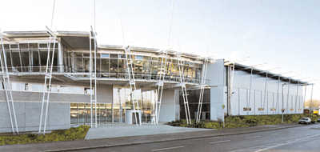 Anzahl der Funktions-überprüfungen von Sonder-einrichtungen im BJ | zuletzt durchgeführte Überprüfung der Leistungs-fähigkeit und des Rückstau-verhaltens | letzte Feststellung sichtbarer Schäden am Düker | letzte Überprüfung auf Wasser-dichtheit des Dükers
Bezeichnung | RW | SW | MW | Anzahl | Anzahl | Jahr | Jahr | Jahr

